PC1
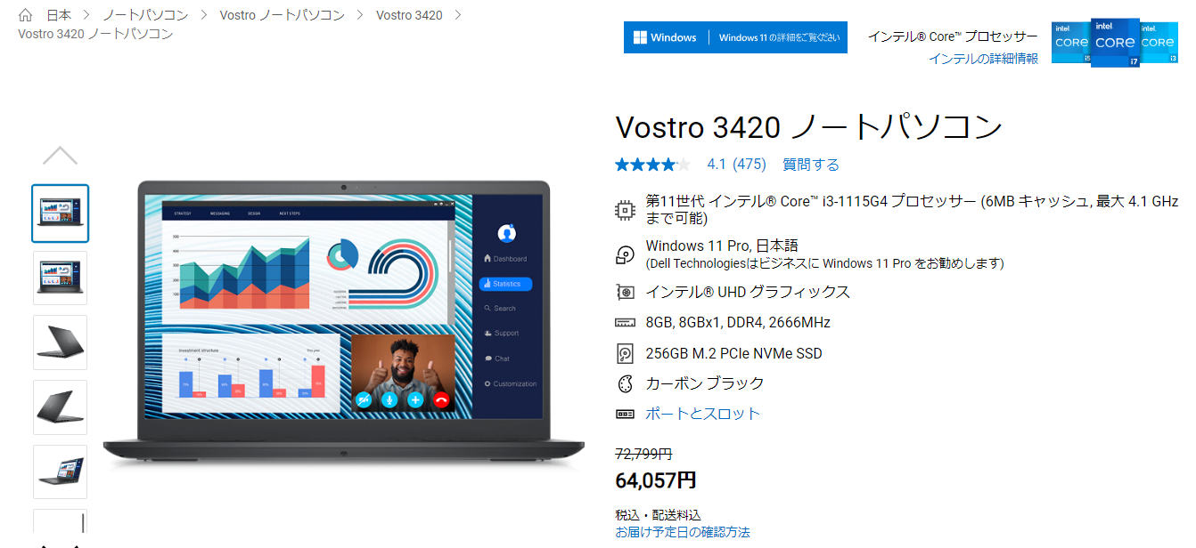

Dell Vostro 3420ノートパソコン | Dell 日本

PC2
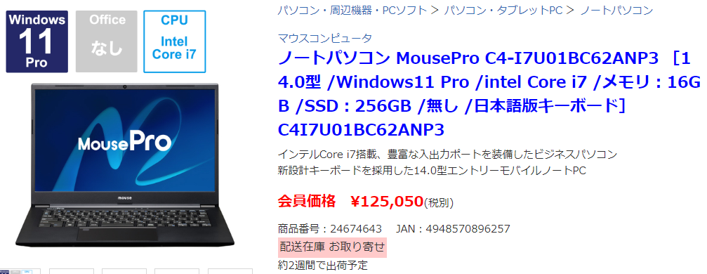

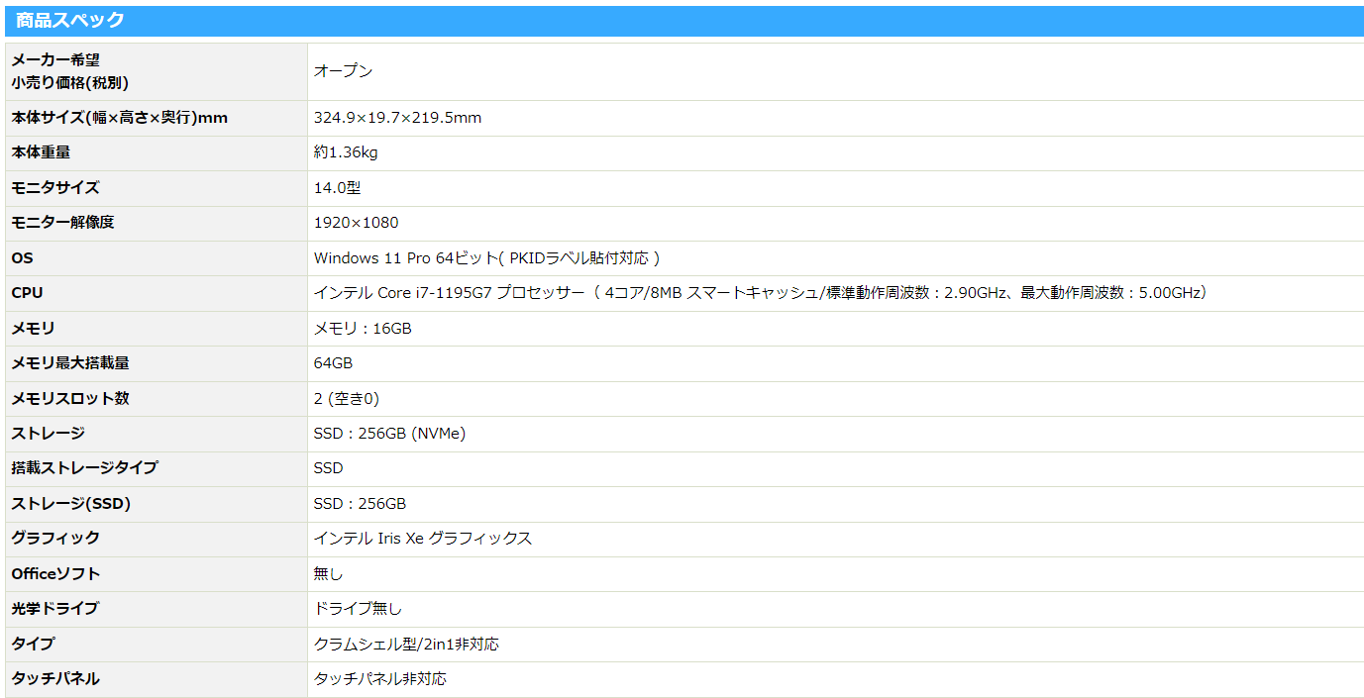

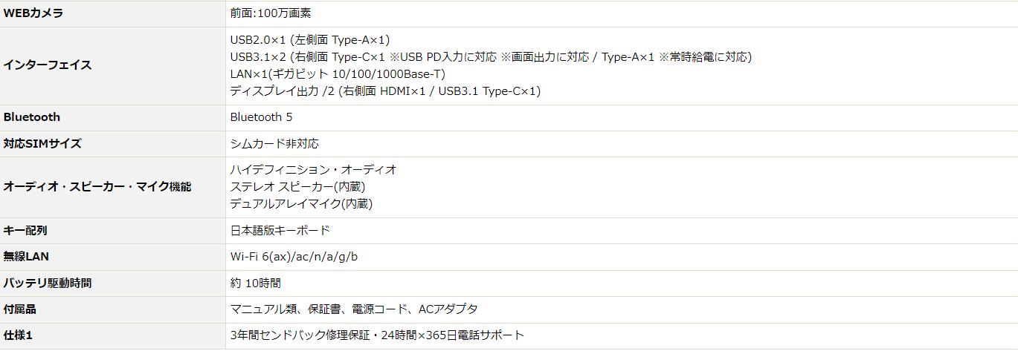

商品詳細 (biccamera.com)

PC3
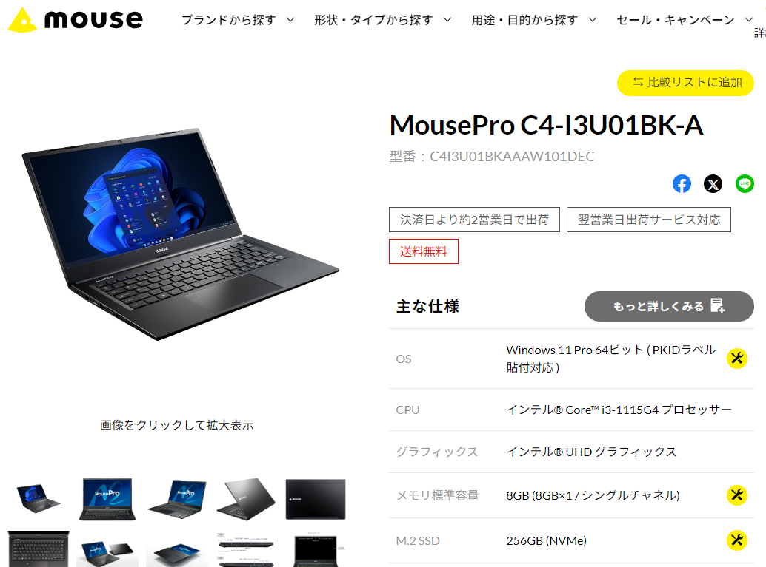
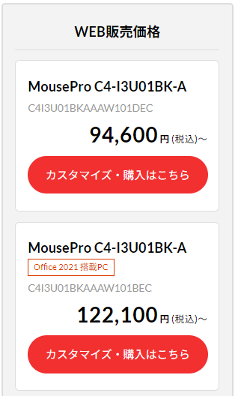

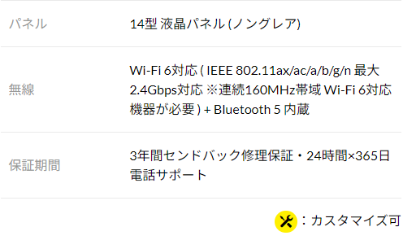

MousePro C4-I3U01BK-A│デスクトップパソコンの通販ショップ マウスコンピューター【公式】 (mouse-jp.co.jp)

PC4
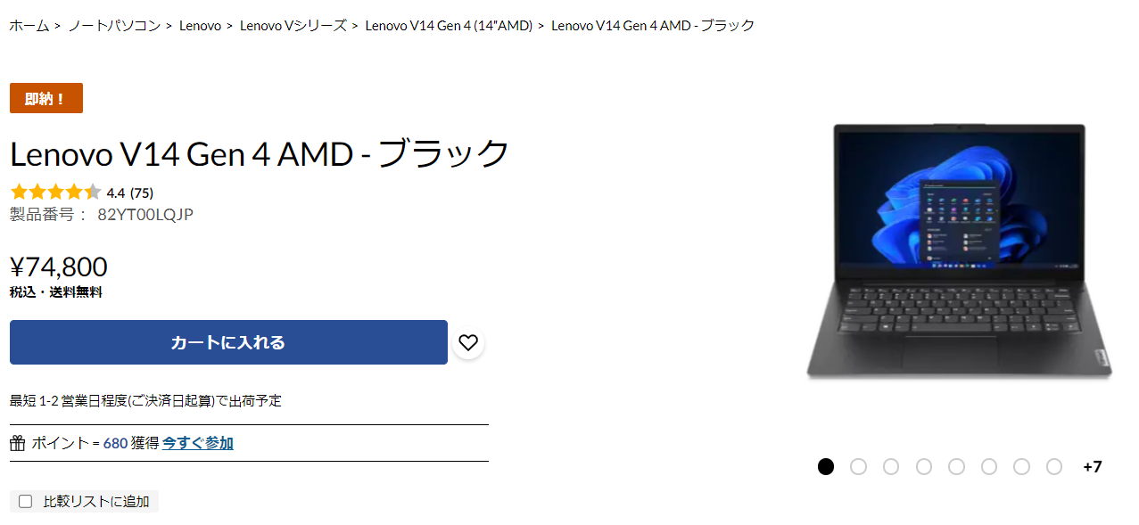

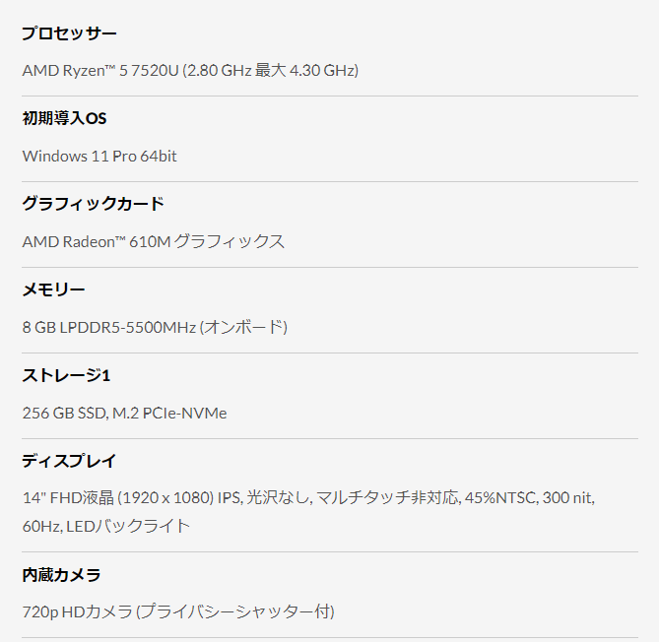
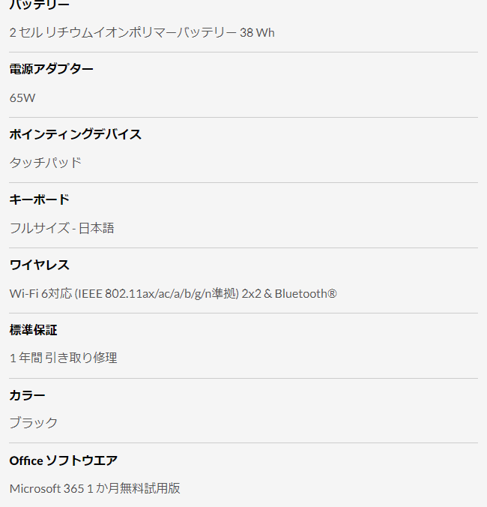

Lenovo V14 Gen 4 AMD - ブラック | レノボ・ ジャパン

PC5
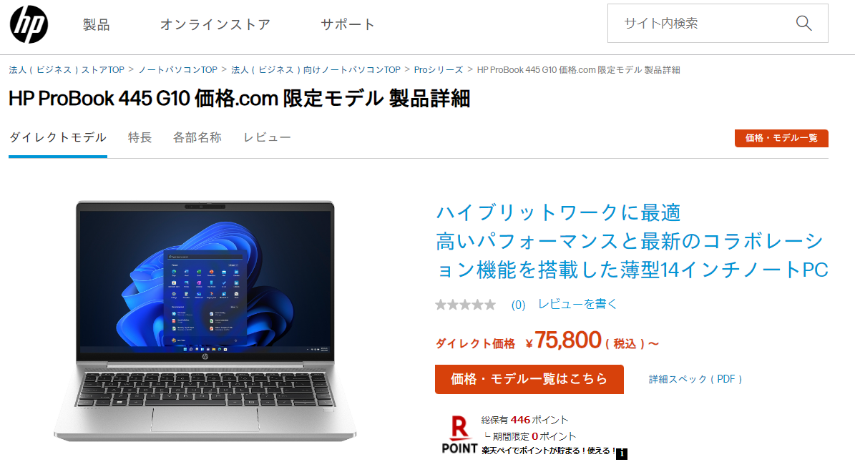

製品番号 | 836C5PA-AAAP
モデル名 | 【価格コム限定キャンペーン】HP ProBook 445 G10 Notebook PC - R5-7530U / 8GB / 256GB SSD / Win11 Pro
OS | Windows 11 Pro
オフィスソフト | なし
プロセッサー | AMD Ryzen(TM) 5 7530U（6コア、16MBキャッシュ、2.0-4.5GHz）
ディスプレイ | 14インチワイド FHD液晶ディスプレイ(非光沢、1920 x 1080)
Webカメラ | 720p HD Webカメラ、プライバシーシャッター付き
グラフィックス | AMD Radeon(TM) グラフィックス （プロセッサー内蔵）
メモリ | 8GB（8GB×1）SO-DIMM DDR4-3200
ストレージ | 256GB SSD (M.2 PCIe NVMe)
光学ドライブ | 光学ドライブなし
無線LAN&#47;Bluetooth | Realtek 8852CE Wi-Fi6E 802.11 a/b/g/n/ac/ax(2x2) （Wi-Fi準拠） + Bluetooth 5.3
ネットワークコントローラー | 1000BASE-T/100BASE-TX/10BASE-T
内蔵モバイル通信モジュール(LTE) | 内蔵モバイル通信モジュール なし
指紋センサー | 指紋センサー
セキュリティチップ | TPM2.0準拠
キーボード | 日本語配列キーボード
バッテリ-&#47;ACアダプター | 高耐久性 リチウムイオンポリマーバッテリ（3セル、42WHr）/HP 45WスマートACアダプター
HPマウス | なし
モニター | なし
ドッキングステーション | なし
スリーブケース | なし
ビジネスバッグ | なし
PCリサイクルラベル | PCリサイクルラベル
PC標準保証 | 1年間引き取り修理サービス
PC標準保証アップグレード 3年 | なし
PC標準保証アップグレード 4年 | なし
PC標準保証アップグレード 5年 | なし
ワンタイム内蔵バッテリー交換サービス | なし
Absoluteサービス | なし
マネージャビリティサービス (※50台以上の契約が必要) | なし
プライオリティサービス | なし
プライオリティアカウントサービス | なし
HPサービス登録案内レター | なし
[人気のおすすめアイテム] パソコンなんでも相談 電話＆LINE | なし
国際エネルギースタープログラム適合 | 国際エネルギースタープログラム適合認定電子ラベル

HP ProBook 445 G10 製品詳細・スペック - ノートパソコン・PC通販 | 日本HP

